SVNから環境構築
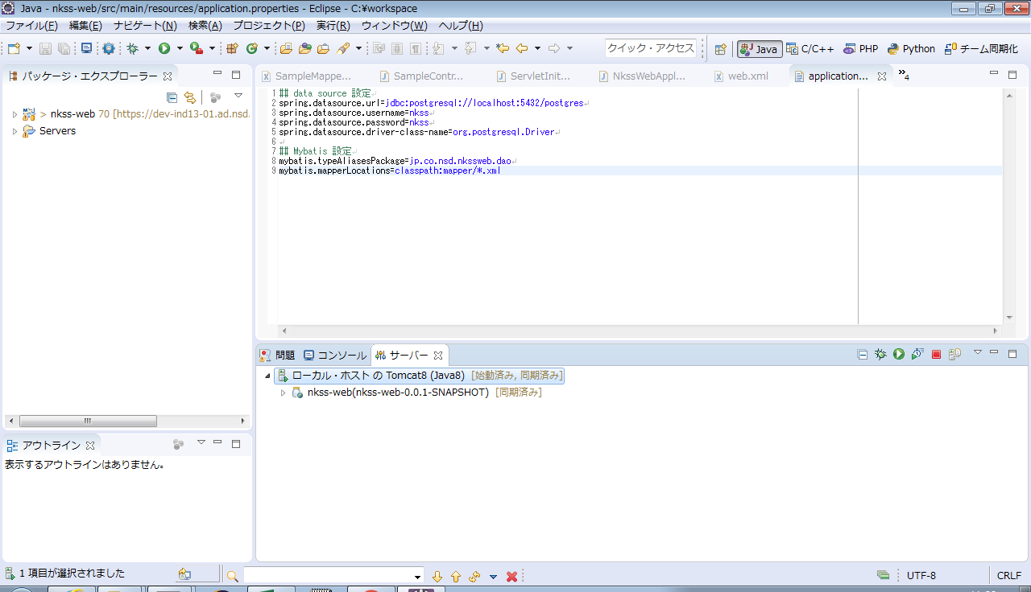
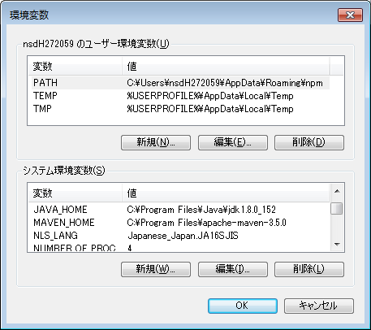
 | 前提：
 |  | i.mavenをインストールする(システム環境変数作成：MAVEN_HOME)
 |  |  | ※【Mavenのproxy設定】シートを参照
 |  | ii.JDK1.8をインストールする(システム環境変数作成：JAVA_HOME)
 |  | iii.Eclipseをインストールする（maven pluginを含み）
 |  | iv.Node.jsをインストールする(【Node.jsをインストール】シートを参照)
 |  | v.ワークスペースフォルダーを作成する

① | svnより【nkss】をワークスペースにcheckout
 | https://dev-ind13-01.ad.nsd.co.jp/svn/NSD/trunk
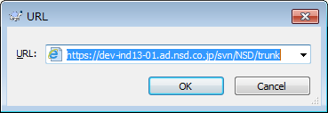

 |  |  |  | 設定後、Path変数に下記パスを追加してください。
 |  |  |  |  | %JAVA_HOME%\bin;
 |  |  |  |  | %MAVEN_HOME%\bin;

 | nkss-frontとnkss-webは、必ず同じフォルダー直下に置いていることを確認ください。
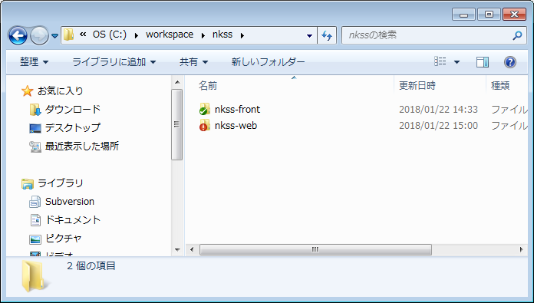

② | nkss-frontフォルダーにて、コマンド「npm install」を実行して、ビルドー完了させてください。

③ | Eclipseにて、mavenプロジェクトとして、nkss-webをimport
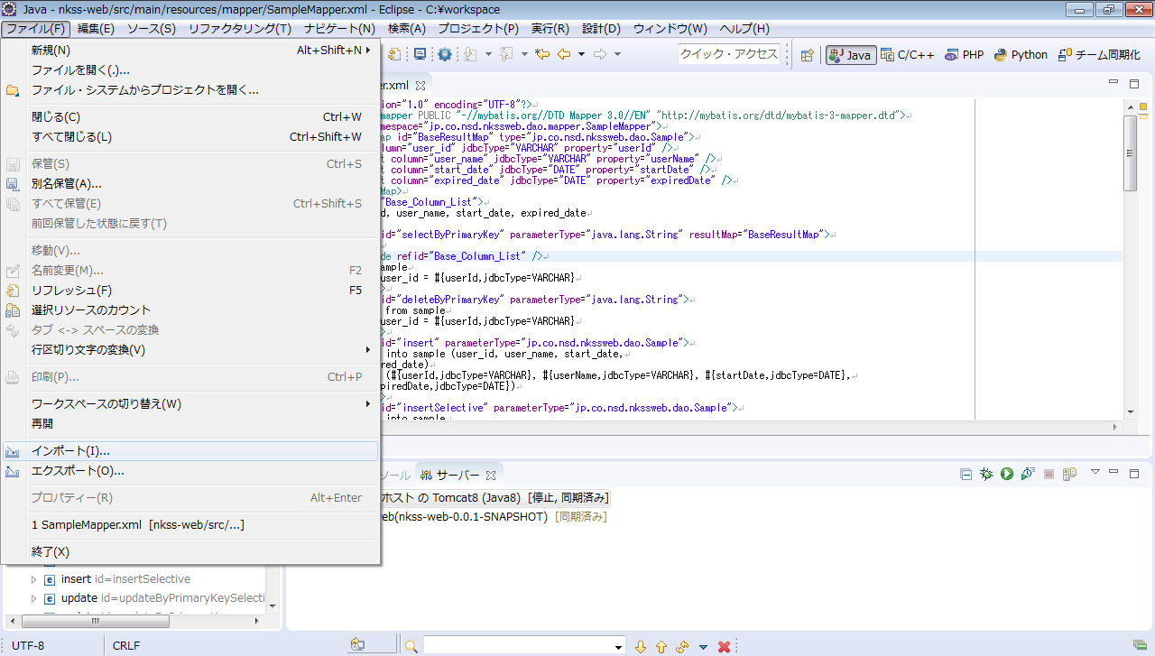

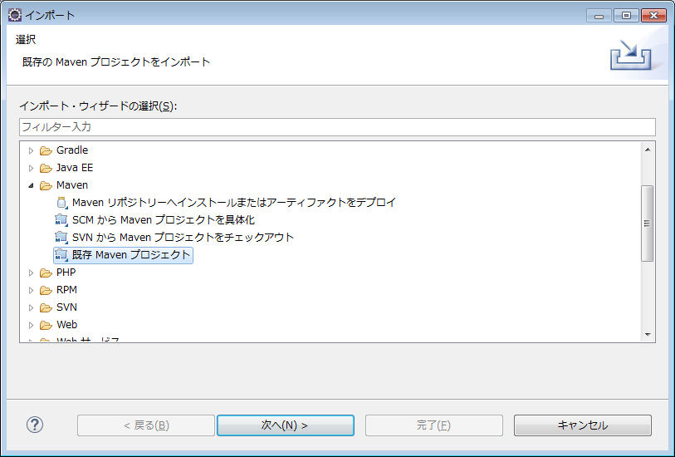

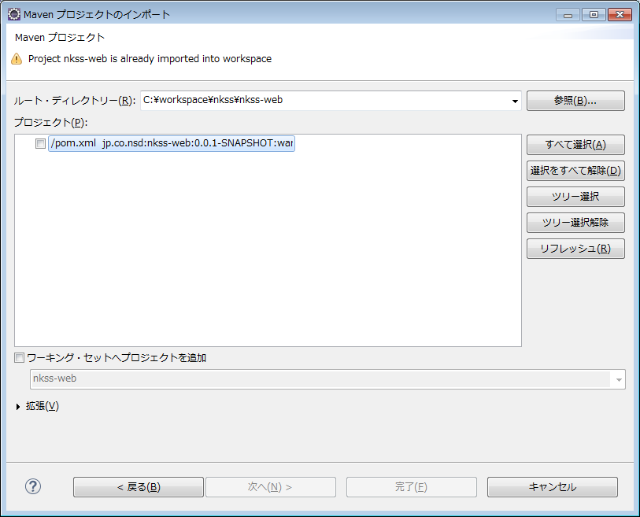

④ | 起動方式：a.リリース方式 b.開発方式
 | a.リリース方式（開発の場合、ここにスキップしても大丈夫）
 |  | 1.【nkss-front】プロジェクトをビルド：npm run build
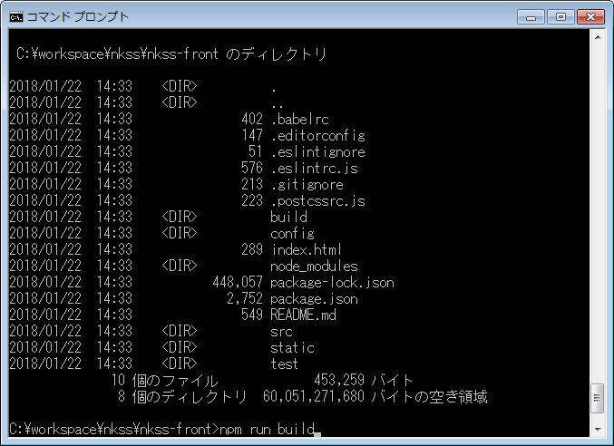

 |  | ビルドしたファイルは「../nkss-web/src/main/webapp」に置いている。

 |  | 2.mavenで.warファイルを作成する。
 |  | pom.xmlに右クリック、メニューで「実行」->「maven install」を実行する
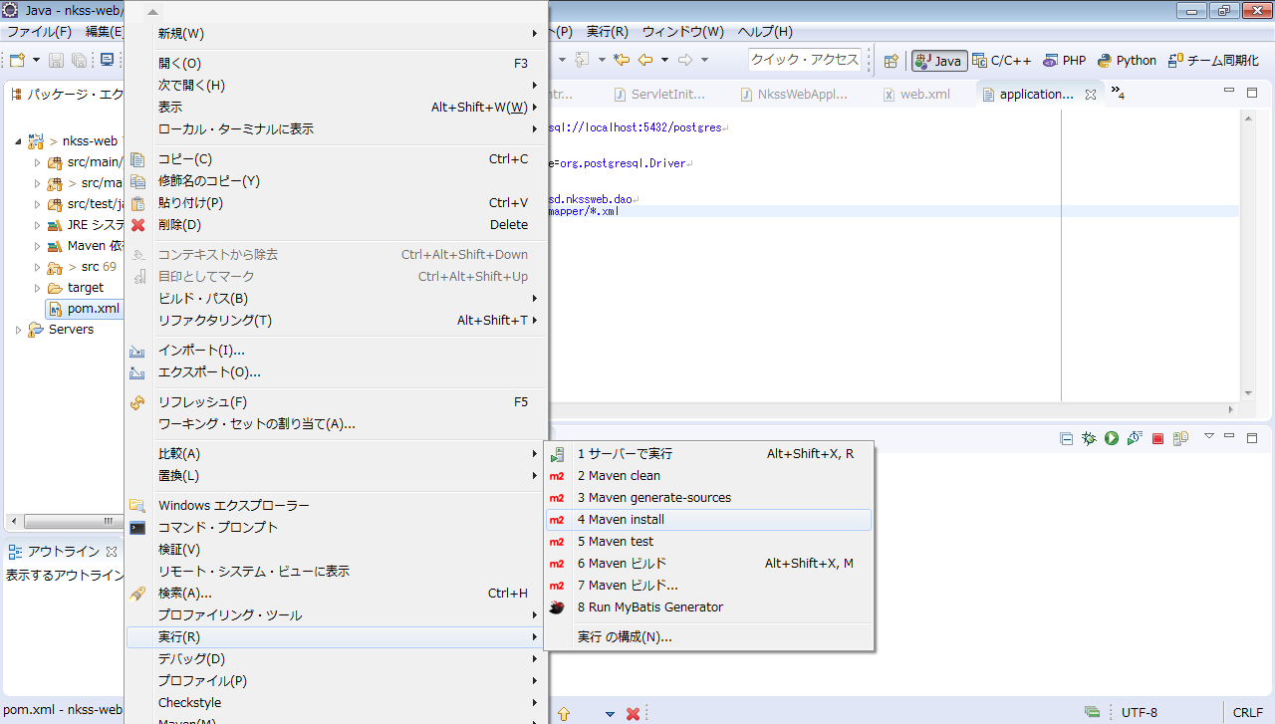

 |  | targetフォルダーに、.warファイルを作成した。
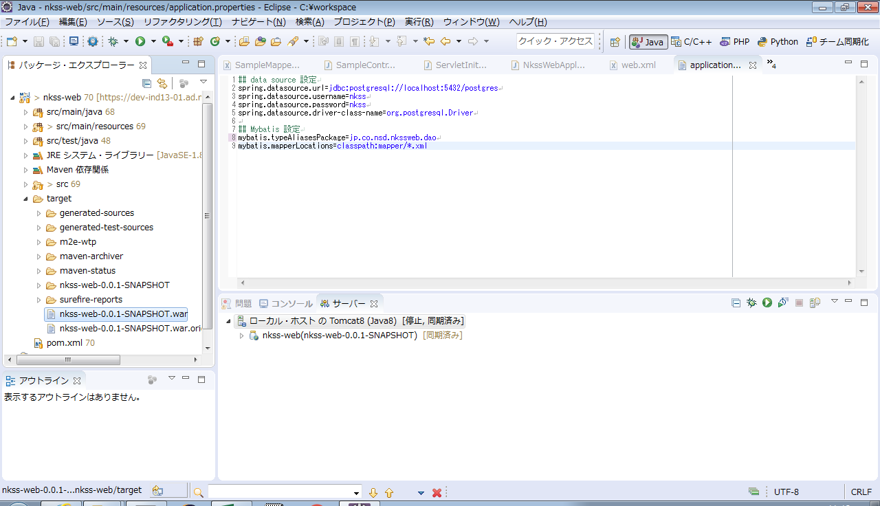

 |  | 3.warファイルをTomcatに配布する
 |  | nkss-web.warにして、%TOMCAT_HOME%/webappsにコピーする
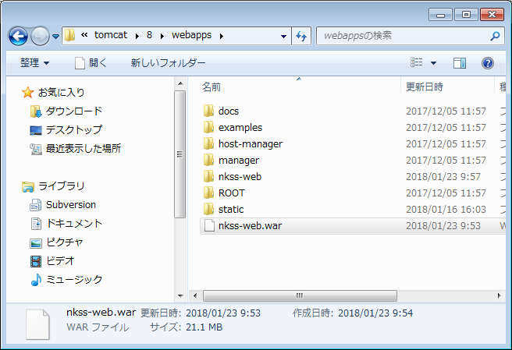

 |  | 4.Tomcatを起動する
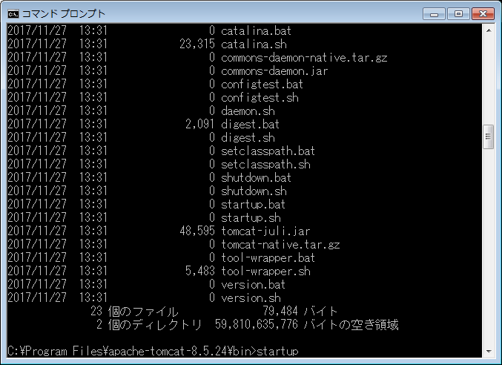

 |  | 5.ブラウザのURL欄に http://localhost:8080/nkss-web を入力し、画面表示する。


 | b.開発方式
 |  | 1.【nkss-front】プロジェクトを起動：npm run dev
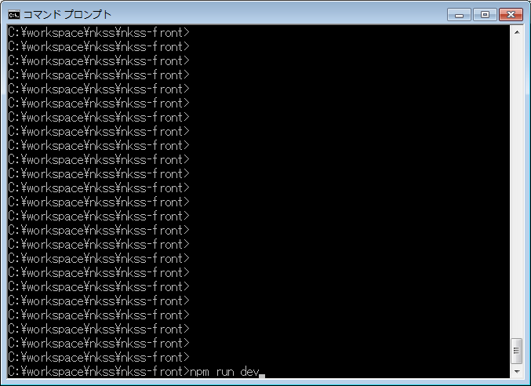

 |  | 下記の画面ように表示し、起動完了を確認できる。
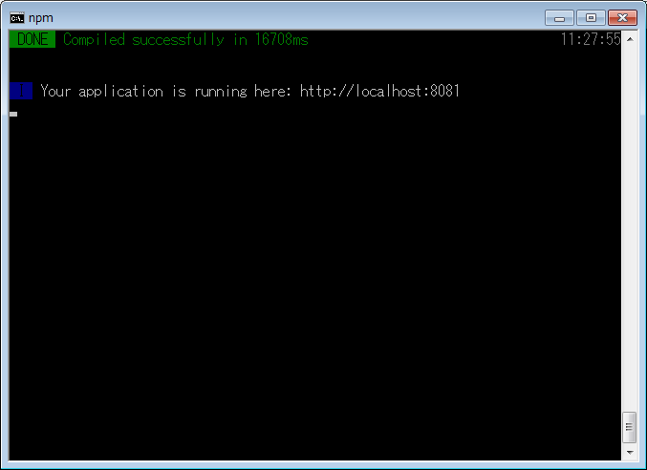

 |  | 2.ブラウザのURL欄に http://localhost:8081 を入力し、画面表示する。
 |  | ポートを変えるには、..\nkss-front\config\index.jsにポートを設定する。


 |  | 3.nkss-webの起動
 |  | Eclipseにて、【サーバー】に右クリックして、【開始】をクリックする
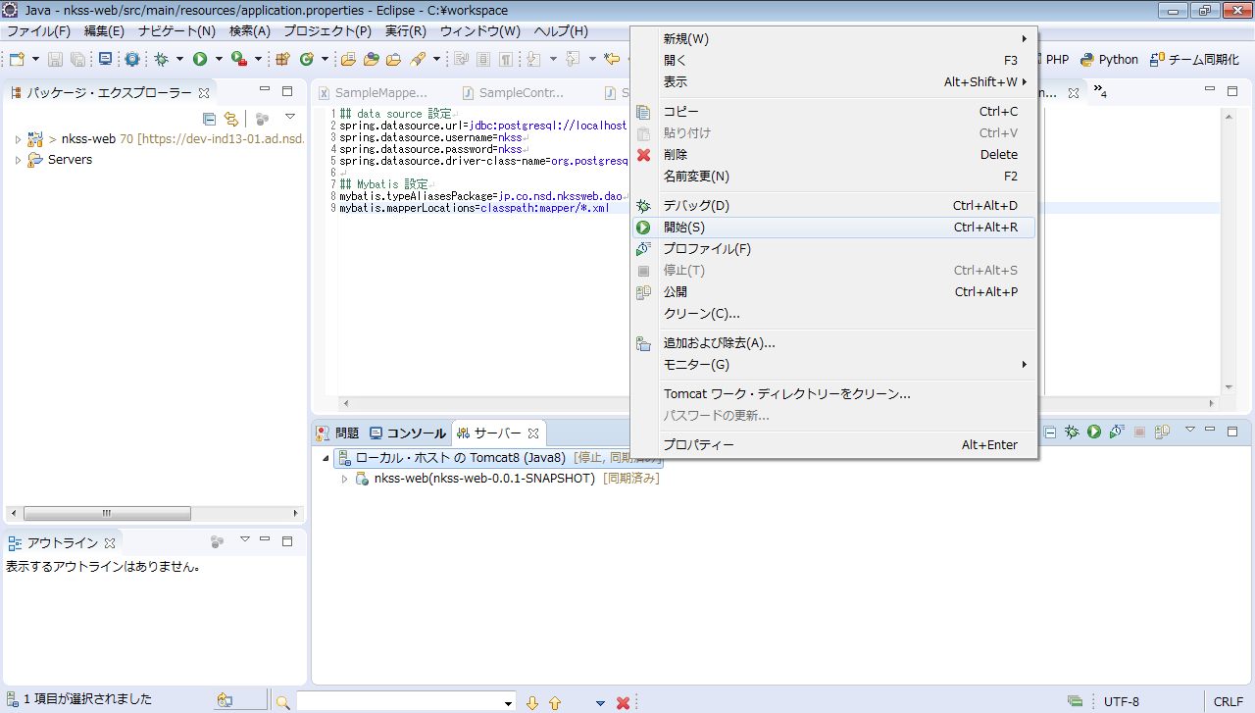

 |  | 3.【サーバー】に「始動済み」を表示して、起動完了を確認できる。

Mavenのproxy設定
1． | C:\Users\nsdH272059\.m2\settings.xmlを開く

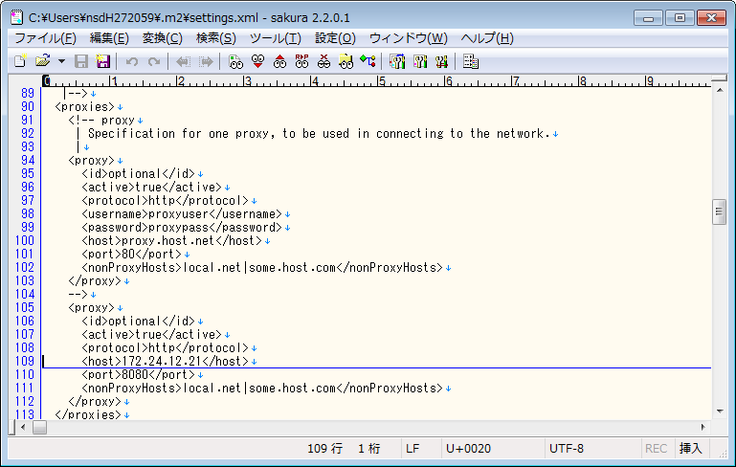

更新前

更新後

 | 更新後
 |  | <proxy>
 |  | <id>optional</id>
 |  | <active>true</active>
 |  | <protocol>http</protocol>
 |  | <host>172.24.12.21</host>
 |  | <port>8080</port>
 |  | <nonProxyHosts>local.net|some.host.com</nonProxyHosts>
 |  | </proxy>

PostgreSQLとOracle連携
機能説明： | PostgreSQLにて、外部データ(Oracle)をアクセスするために、「Oracle_fdw」と呼ばれるモジュールを導入する。

導入手順(Windows Server)：
1. | データベースバージョンを確認する。
 | Oracle サーバー version：11.2.0.1.0
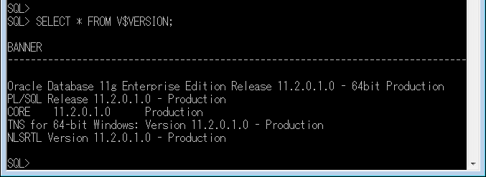

 | PostgreSQL サーバー version：9.6.6

2. | モジュールダウンロード(既にダウンロードしました、保存場所を参照ください。)
 | ※注意： | モジュールバージョンはDBサーバーのバージョンと一致しないといけない
 | 保存場所： | \\172.22.102.4\201712_@Tokyo\90_Tool\Tool\oracle_fdw
 |  | ①Oracle Instant ClientとOracle sqlplus
 |  |  | 32bitの場合
 |  |  |  | instantclient-basic-win32-11.2.0.1.0.zip
 |  |  |  | instantclient-sqlplus-win32-11.2.0.1.0.zip
 |  |  | 64bitの場合
 |  |  |  | instantclient-basic-win-x86-64-11.2.0.1.0
 |  |  |  | instantclient-sqlplus-win-x86-64-11.2.0.1.0

 |  | ②PostgreSQLのOracle_fdwモジュール
 |  |  | 32bitの場合
 |  |  |  | oracle_fdw-2.0.0-pg96-win32.zip
 |  |  | 64bitの場合
 |  |  |  | oracle_fdw-2.0.0-pg96-win64

3. | Oracle Clientの設定
 | 下記のzipファイルはすべて同じディレクトリに解凍する。
 | instantclient-basic-win32-11.2.0.1.0.zip |  |  |  |  |  | instantclient-sqlplus-win32-11.2.0.1.0.zip
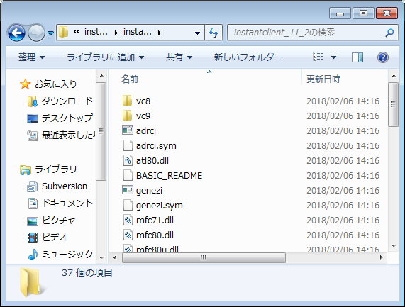
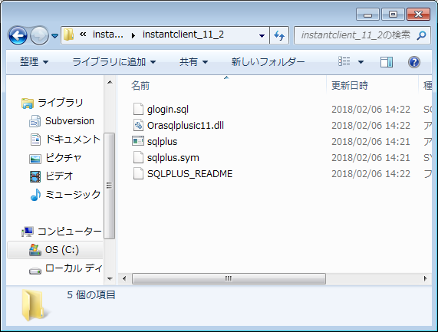

 | 解凍先： | C:\Program Files\instantclient_11_2
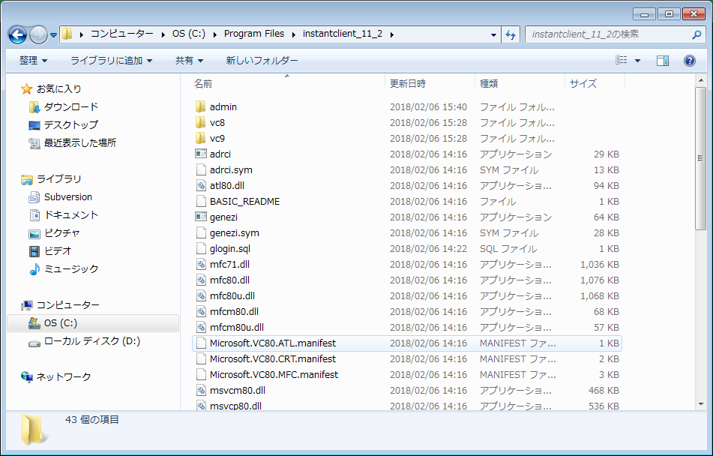

 | 「解凍先\admin\tnsnames.ora」ファイルを作成する。
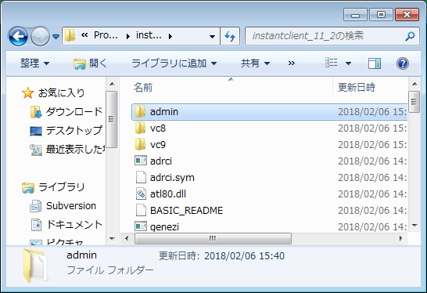
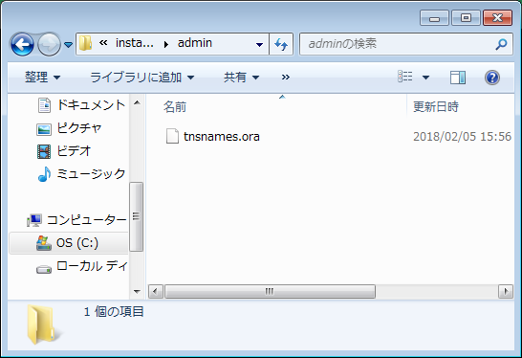

 | \\172.22.102.4\201712_@Tokyo\90_Tool\Tool\oracle_fdw\tnsnames.ora
 | tnsnames.ora内容：
# tnsnames.ora Network Configuration File: C:\Program Files\instantclient_11_2\admin\tnsnames.ora
# Generated by Oracle configuration tools.
KSSKEIRI =
(DESCRIPTION =
(ADDRESS_LIST =
(ADDRESS = (PROTOCOL = TCP)(HOST = 172.24.20.46)(PORT = 1521))
)
(CONNECT_DATA =
(SERVICE_NAME = ksskeiri)
)
)
KSSKOTEI =
(DESCRIPTION =
(ADDRESS_LIST =
(ADDRESS = (PROTOCOL = TCP)(HOST = 172.24.20.46)(PORT = 1521))
)
(CONNECT_DATA =
(SERVICE_NAME = ksskotei)
)
)

 | システム環境変数の設定
 |  | ORACLE_HOME = C:\Program Files\instantclient_11_2 |  |  |  | TNS_ADMIN = %ORACLE_HOME%\admin
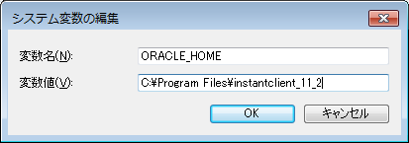
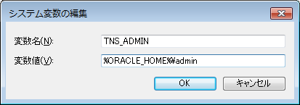

 |  | NLS_LANG = Japanese_Japan.JA16SJIS
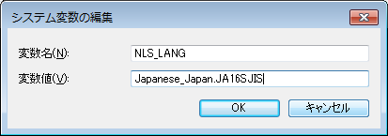

 |  | ORACLE_HOMEはPath変数の先頭に追加する。
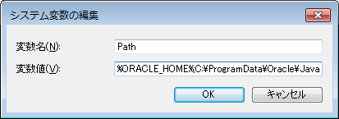

 | sqlplusで確認：
 |  | コマンド プロンプトを開く
 |  | > sqlplus keiri/keiri@ksskeiriを入力して、return
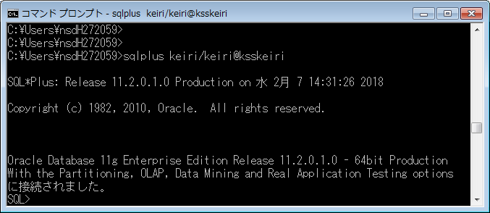

 | 「DBに接続されました」と確認できる。

4. | PostgreSQL Oracle_fdwの導入
 | 下記のzipファイルは解凍する。
 | oracle_fdw-2.0.0-pg96-win32.zip
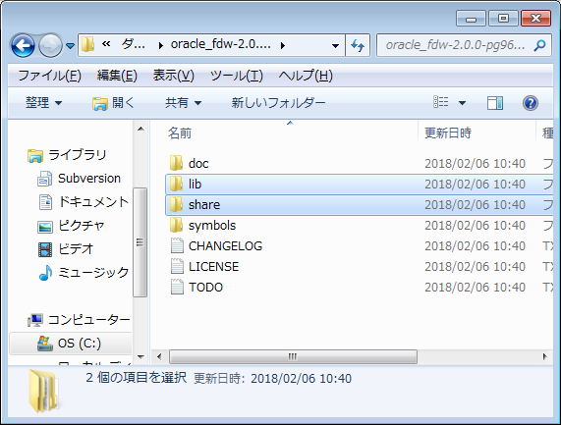

 | 解凍したlib、shareフォルダーをPostgreSQL ホームフォルダーにコピーする
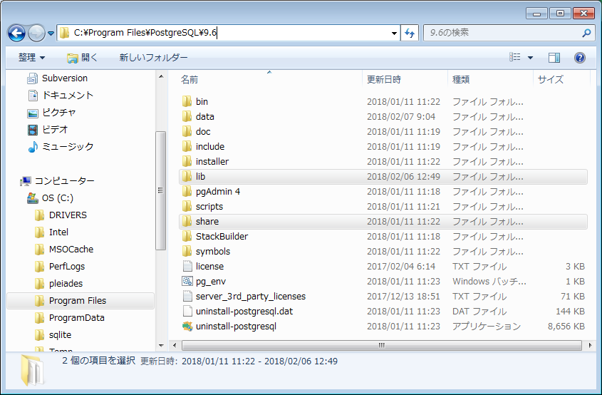

 | PostgreSQL DB再起動。

 | ここまで、導入完了しました。

5. | 外部データラッパの使用
 | スーパーユーザーでログインする。
 | ①外部データラッパを作成する
 | postgres=# CREATE EXTENSION oracle_fdw;
 | CREATE EXTENSION
 | postgres=#
 | postgres=# \dx
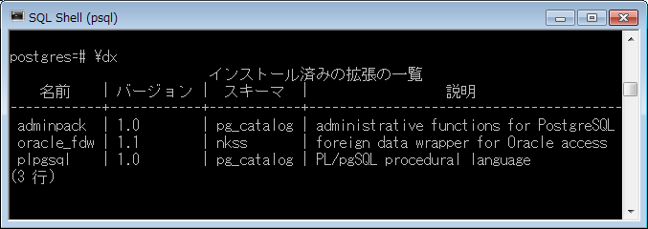

 | ここから、パワー経理(ksskeiri)を例として連携を作る。パワー固定の場合、「keiri」→「kotei」
 | ②外部データラッパは外部サーバーへ連携する。
 | postgres=# CREATE SERVER ora_keiri FOREIGN DATA WRAPPER oracle_fdw
 | postgres=# OPTIONS (dbserver 'ksskeiri'); |  |  |  |  |  |  | tnsnames.oraのTNS名
 | CREATE SERVER
 | postgres=#

 | ③USER MAPPING を作成する
 | postgres=# CREATE USER MAPPING FOR [postgres_user] SERVER ora_keiri |  |  |  |  |  |  | PostgreSQL ユーザー
 | postgres=# OPTIONS (user 'keiri', password 'keiri'); |  |  |  |  |  |  | Oracleユーザー、パスワード
 | postgres=#

 | ④postgres_userの外部データアクセス権限を付与する。
 | postgres=# GRANT USAGE ON FOREIGN SERVER ora_keiri TO [postgres_user]
 | postgres=#

 | [postgres_user]でログイン
 | ⑤外部連携テーブルを作成する。
 | 例として、Oracleにて、下記のようにテーブル(gqtest)を作成する。
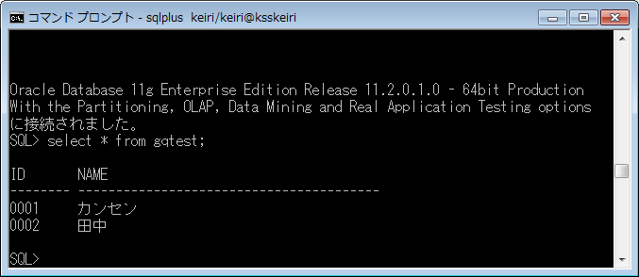

 | postgres=# CREATE FOREIGN TABLE [postgres_schema].[table_name]
 | postgres=# (c1 varchar(4) options(key'true'), c2 varchar(20))
 | postgres=# SERVER ora_keiri OPTIONS (schema 'KEIRI', table 'GQTEST'); |  |  |  |  |  |  | Oracleのschema名、table名は、
 |  |  |  |  |  |  |  | 必ず大文字となっている。

 | ⑥psqlにて、Oracleのtableを検索確認する。
 | postgres=# select * from [postgres_user].[table_name]; |  |  |  | insert
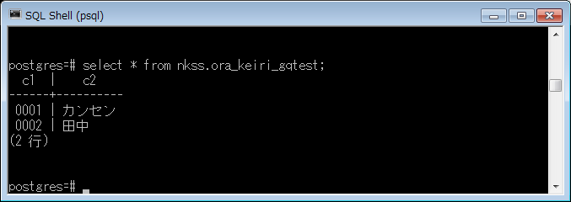

 | ここまで、パワー経理の連携を作成完了しました。パワー固定の場合、②～⑥を繰り返しやってください。

Tomcat配置
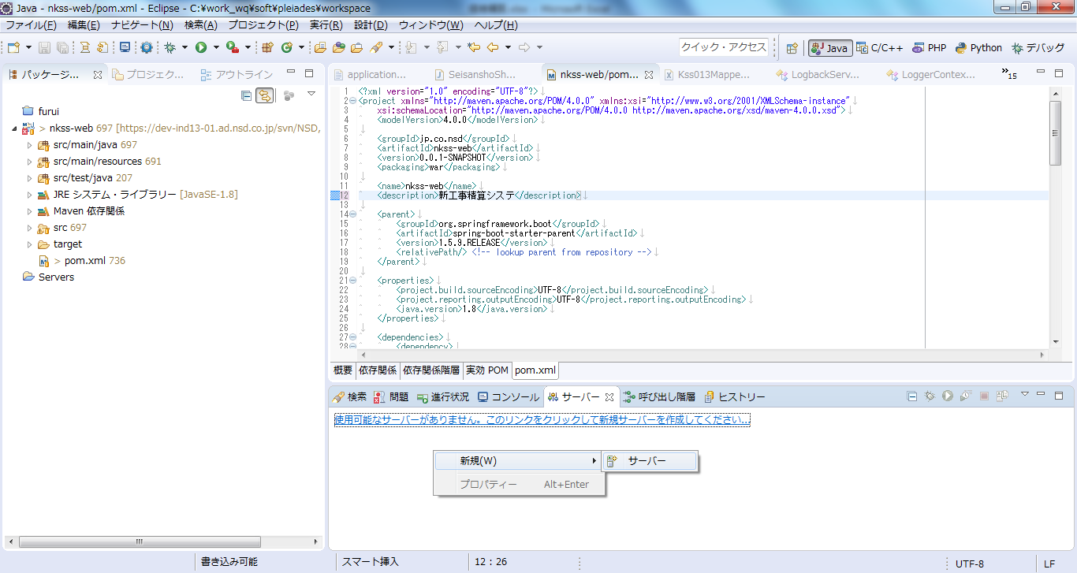
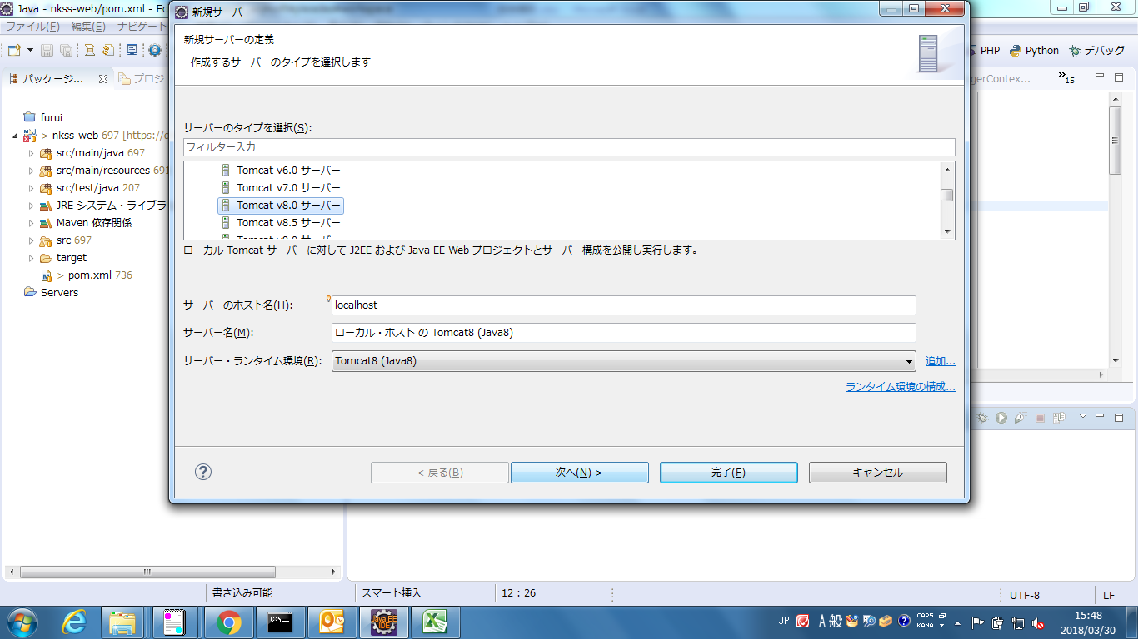
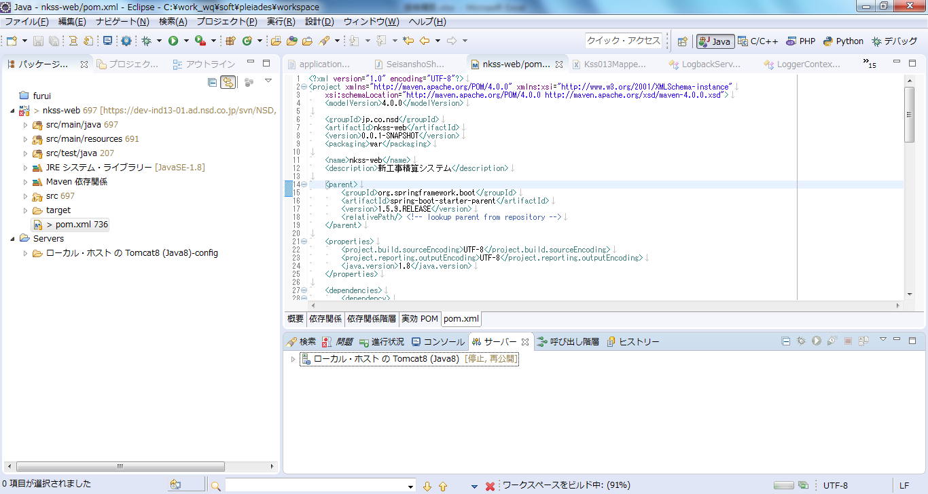
① | Tomcat配置
 | 下記ファイルで展開して、「pleiades」を取得してください。
 |  | \\H14060063-0001\201712_@Tokyo\90_Tool
 |  | pleiades-4.7.2-ultimate-win-64bit-jre_20171225.zip
 |  | pleiades-4.6.3-ultimate-win-32bit-jre_20170422.zip

② | tomcatローカルパス\pleiades\tomcat\8\conf\server.xml に下記内容を追加してください

 | <Valve className="org.apache.catalina.valves.AccessLogValve" directory="C:\work\spring-log\" pattern="%h %A %l %u %t &quot;%r&quot; [sessionId=%S] [%{postdata}r] %{Referer}i %{User-Agent}i %T" rotatable="true" fileDateFormat="yyyy-MM-dd" prefix="webLog" suffix=".log "/>
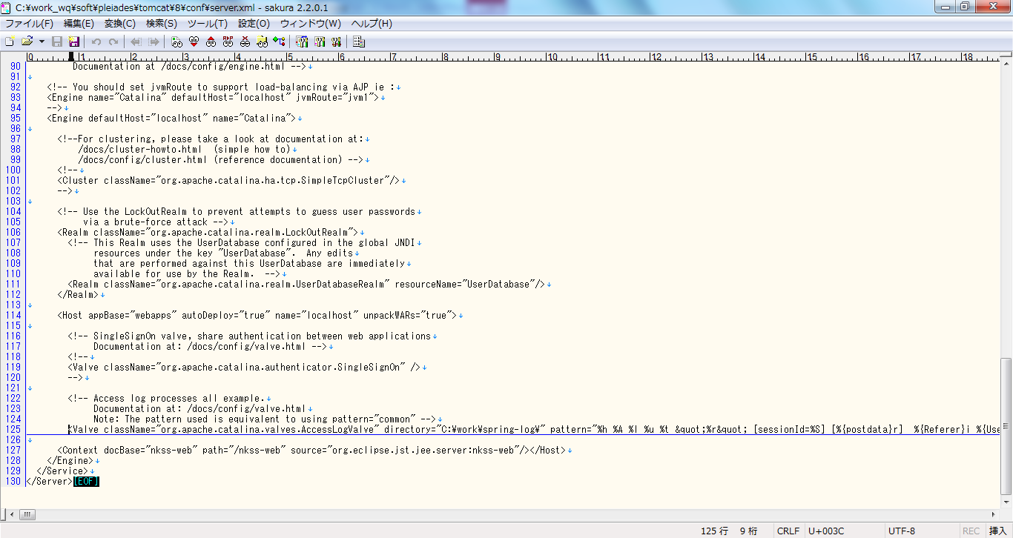

③ | ファイルダウンロードのため、Tomcatのserver.xml に下記内容を追加
 | <Context docBase="C:\Temp\output" path="/nkss-web/download"/>
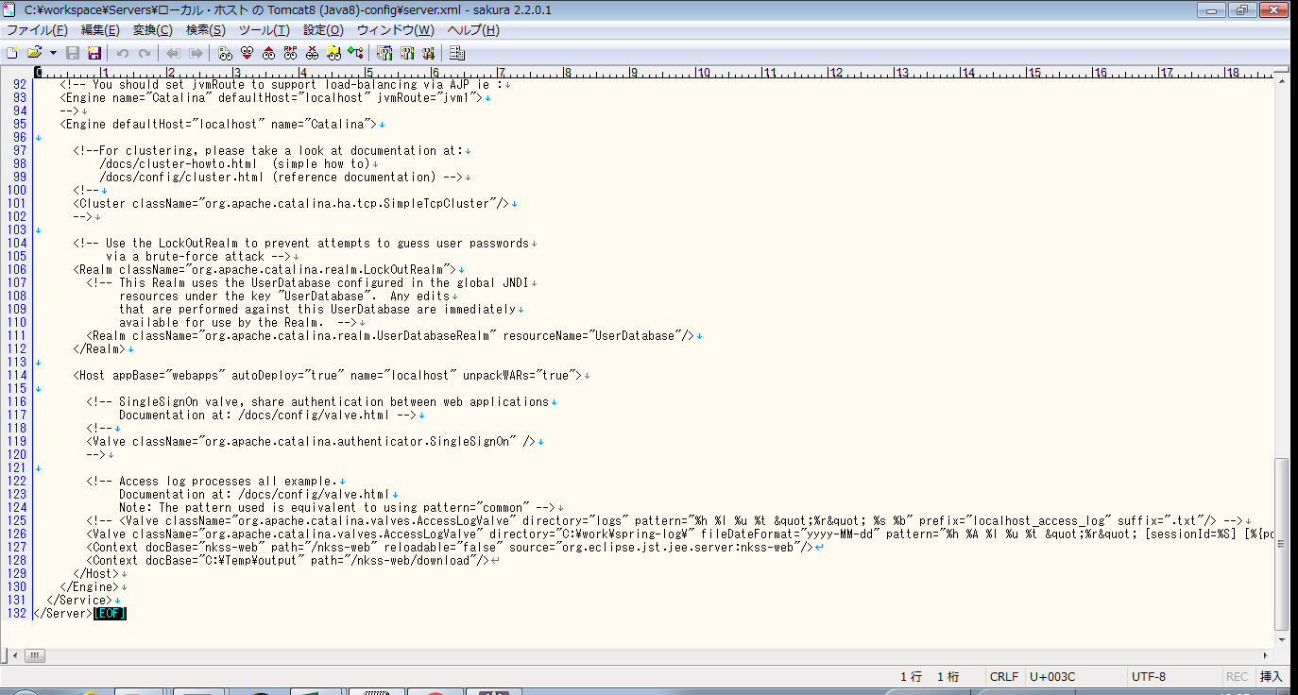

③ | （フィルター設定不要のため、廃止（20180418 甘））tomcatローカルパス\web.xml に下記内容を追加
 | <filter>
 | <filter-name>post-data-dumper-filter</filter-name>
 | <filter-class>jp.co.nsd.nkssweb.utils.NsdPostDataDumperFilter</filter-class>
 | </filter>
 | <filter-mapping>
 | <filter-name>post-data-dumper-filter</filter-name>
 | <url-pattern>/*</url-pattern>
 | <dispatcher>REQUEST</dispatcher>
 | <dispatcher>FORWARD</dispatcher>
 | <dispatcher>INCLUDE</dispatcher>
 | </filter-mapping>
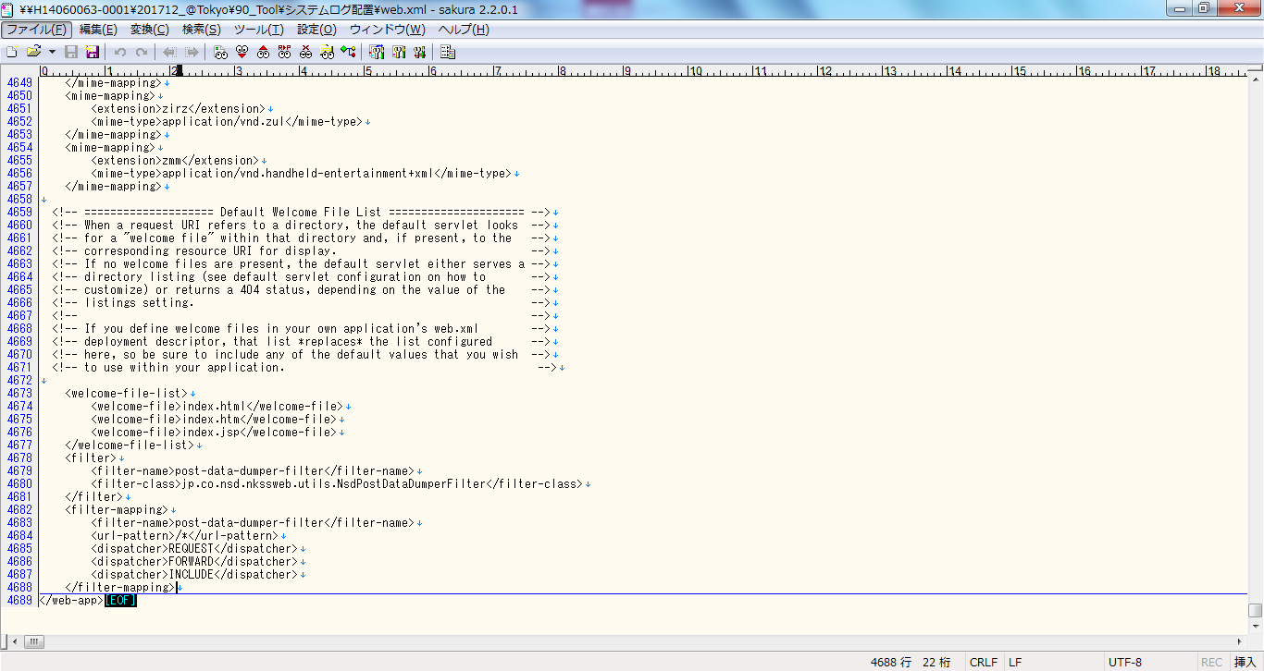

④ | Tomcat再設定

